E011.00.01_Flow chart
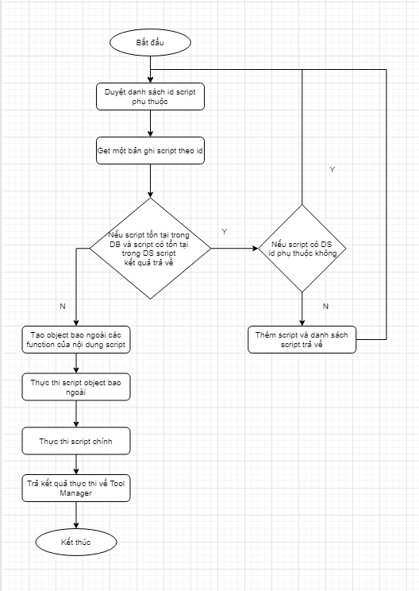
Tên hệ thống |  | Chức năng |  |  | Tài liệu | Người phụ trách
Tool Manager |  | T1011 |  | Thực thi script | Mô tả xử lý | Tú Điền

Flow chart | E011.00.01 |  | Thực thi script

